Glosario
GLOSARIO CLASES DE LICENCIA
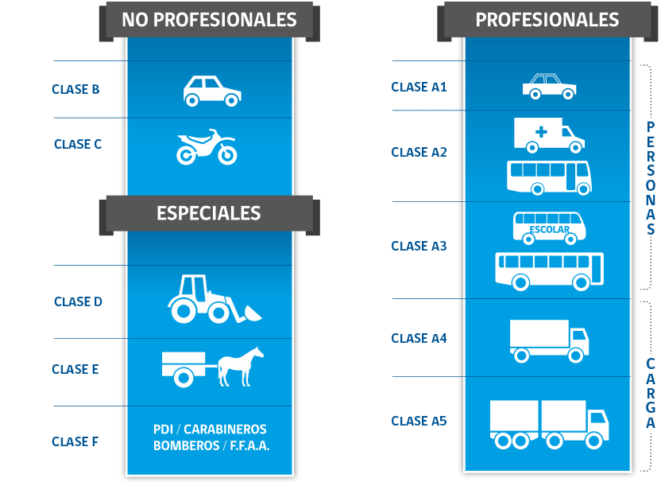
TIPO | CLASE | DESCRIPCIÓN
Profesionales | A1 | Para conducir taxis, taxis colectivos y vehículos similares.
 | A2 | Para conducir taxis, ambulancias o vehículos motorizados de transporte público y privado de personas con capacidad de 10 a 17 asientos, sin contar al conductor.
 | A3 | Para conducir indistintamente taxis, ambulancias, vehículos de transporte remunerado de escolares, vehículos de transporte público y privado de personas, sin limitación de capacidad de asientos.
 | A4 | Para conducir carga cuyo peso bruto vehicular sea superior a 3.500 kilogramos.
 | A5 | Para conducir vehículos motorizados, simples o articulados, destinados al transporte de carga cuyo peso bruto vehicular sea superior a 3.500 kilogramos.
No profesionales | B | Para conducir vehículos motorizados de tres o cuatro ruedas para el transporte particular de personas, con capacidad de hasta nueve asientos o de carga cuyo peso vehicular no exceda los 3.500 kilogramos, tales como automóviles, camionetas, furgones y furgonetas. Estos vehículos sólo podrán arrastrar un remolque cuyo peso no sea superior a la tara de la unidad motriz y cuyo peso en conjunto o peso total no exceda los 3.500 kilogramos.
 | C | Para conducir vehículos motorizados de dos o tres ruedas con motor fijo o agregado, como motocicletas, motonetas, bicimotos y otros similares.
Especiales | D | Para conducir maquinarias automotrices como tractores, sembradoras, cosechadoras, bulldózer, palas mecánicas, palas cargadoras, aplanadoras, grúas, motoniveladoras, retroexcavadoras, traíllas y otras similares.
 | E | Para conducir vehículos a tracción animal como carretelas, coches, carrozas y otros similares.
 | F | Para conducir vehículos motorizados especiales de las Fuerzas Armadas, Carabineros de Chile, Policía de Investigaciones de Chile y de Gendarmería de Chile, no incluidos en las clases anteriores.

